Sheet1
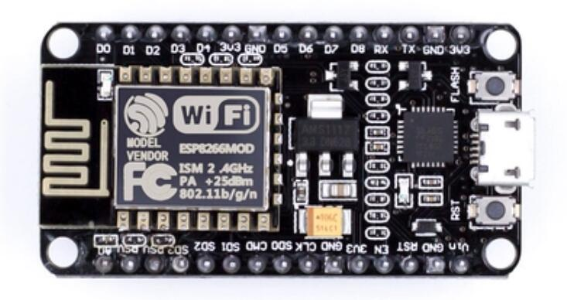
序号 | 名称 | 规格/型号 | 数量 | 其他
1 | 铷磁铁 | 8x3mm | 3
2 | 步进电机 | 28BYJ-48 | 1
3 | 电机驱动板 | ULN2003 | 1 | 绿板
4 | 自攻螺丝 | M2 | (6mm:5，10mm:1)
5 | esp8266 | cp2102驱动 | 1 | 注意尺寸为下面图片这款
6 | 线材 | \ | \

